주요일정
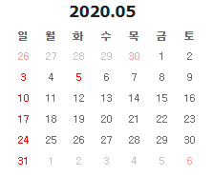
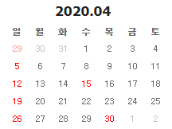
일자 | 일정내용 | 세부내용 | 비고
4월 3째주 | 교수님 미팅 | 밥 먹자고 함
8월 말 | 졸업프로젝트 마무리 |  | 예정
9월 2째주 | 프로젝트 발표 |  | 예정
9월 4째주 | 프로젝트 전시 |  | 예정
12월 | 경진대회 |  | 예정

일정관리
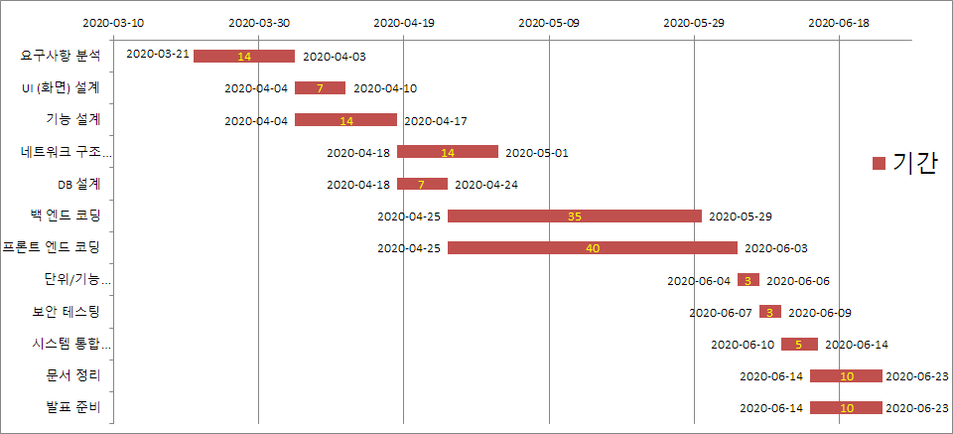
gantt 차트

작업 이름 | 시작 일자 | 기간 | 종료 일자
요구사항 분석 | 2020-03-21 | 14 | 2020-04-04 | 90% | 변경가능성 있음
UI (화면) 설계 | 2020-04-05 | 6 | 2020-04-11 | 90% | 내투표확인 변경 가능성
기능(체인코드) 설계 | 2020-04-12 | 13 | 2020-04-25
네트워크 구조 설계 | 2020-04-12 | 13 | 2020-04-25 | 70% | (틀짜서 쌓기)
DB 설계 | 2020-04-12 | 6 | 2020-04-18 | 시작
백 엔드 코딩 | 2020-04-26 | 34 | 2020-05-30
프론트 엔드 코딩 | 2020-04-26 | 37 | 2020-06-02
단위/기능 테스팅 | 2020-06-03 | 3 | 2020-06-06
보안 테스팅 | 2020-06-07 | 2 | 2020-06-09
시스템 통합 테스팅 | 2020-06-10 | 6 | 2020-06-16
문서 정리 | 2020-06-17 | 8 | 2020-06-25
발표 준비 | 2020-06-17 | 8 | 2020-06-25

